Hoja1
Para Data1.csv se ha usado KKT con los siguientes resultados
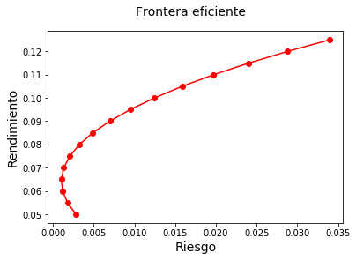

 | R | Solución
 | 0.05 | 0.0027918296279
 | 0.055 | 0.0017533688431
 | 0.06 | 0.0011602069267
 | 0.065 | 0.0010123438789
 | 0.07 | 0.0013097796995
 | 0.075 | 0.0020525143887
 | 0.08 | 0.0032405479464
 | 0.085 | 0.0048738803726
 | 0.09 | 0.0069525116672
 | 0.095 | 0.0094764418304
 | 0.1 | 0.012445670862
 | 0.105 | 0.015860198762
 | 0.11 | 0.019720025531
 | 0.115 | 0.024025151168
 | 0.12 | 0.028775575674
 | 0.125 | 0.033971299048

Para Data2.csv se ha usado KKT con los siguientes resultados

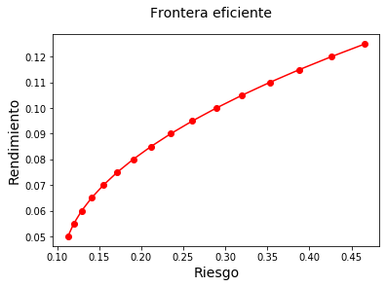
 | R | Solución
 | 0.05 | 0.11286959749
 | 0.055 0.119893325818141 | 0.11989332582
 | 0.06 | 0.12927302395
 | 0.065 | 0.14100869189
 | 0.07 | 0.15510032964
 | 0.075 | 0.1715479372
 | 0.08 | 0.19035151456
 | 0.085 | 0.21151106172
 | 0.09 | 0.2350265787
 | 0.095 | 0.26089806548
 | 0.1 | 0.28912552206
 | 0.105 | 0.31970894846
 | 0.11 | 0.35264834466
 | 0.115 | 0.38794371066
 | 0.12 | 0.42559504648
 | 0.125 | 0.4656023521

